OPENVPN服务端安装
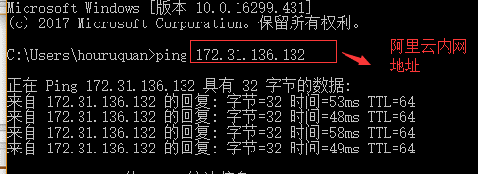
搭建openvpn服务器文档
说明:本次搭建使用系统和版本。
系统：centos 7.0
OPENVPN: 2.3.12

1、检查服务器版本。

2、上传openvpn服务器文件到服务器。

3、解压到当前文件夹。

4、安装需要的依赖组件。

lzo 需要下载源码进行安装。

./configure && make && make install 即安装成功lzo
看到以下提示，即lzo安装成功。

5、源码安装openvpn服务端，进入3步解压的文件夹。

检查环境，没有报错即可进行安装。

看到以下提示即安装成功。

由于openvpn是使用证书进行登录，我们要使用easy-rsa 生成我们自己的证书服务器、证书、keys

6、生成证书。
首先切换到以下目录。

将vars.example文件copy到该目录，并重新命名为vars

编辑vars文件

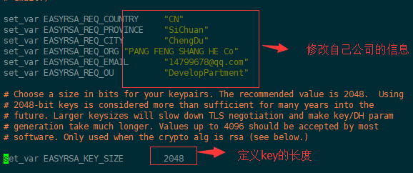

保存vars文件的修改，并退出。

初始化目录pki

创建ca

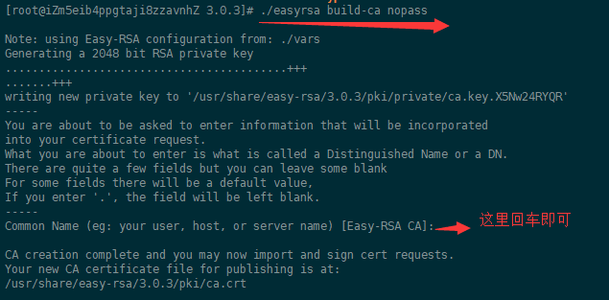

创建服务端证书

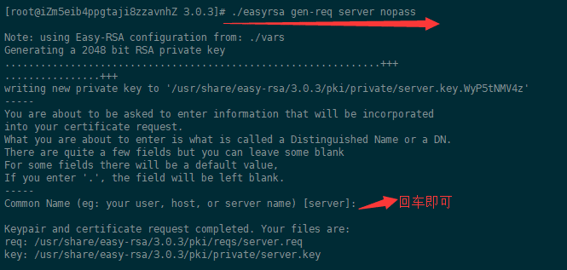

签约服务端证书

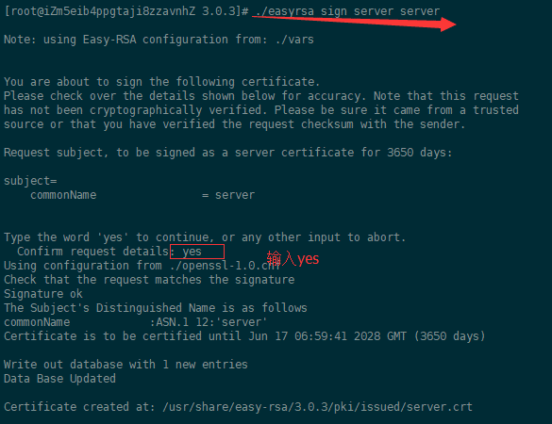

创建dh.pem

生成客户端证书，复制easy-rsa目录3.0.3到 3.0.3.client

同样初始化pki

创建客户端key

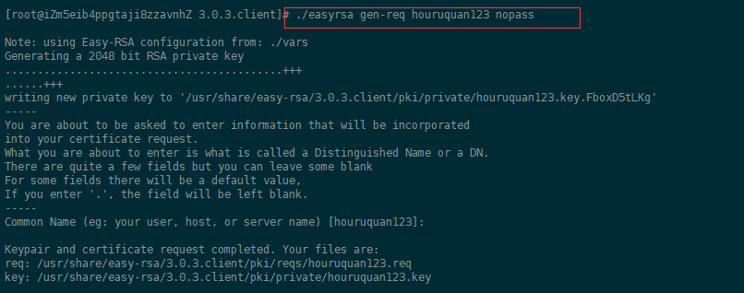

进入服务端key目录，关联客户端req，使之向服务端注册

最后签约客户端证书

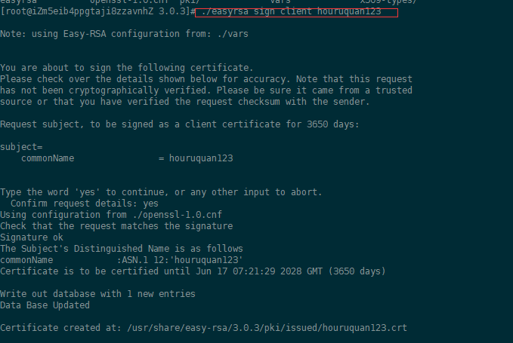

7、创建/etc/openvpn/cers目录，拷贝要使用的证书到该目录。

新建文件夹，存放客户端会用到的证书。

8、拷贝sample配置文件到/etc/openvpn目录

配置如下

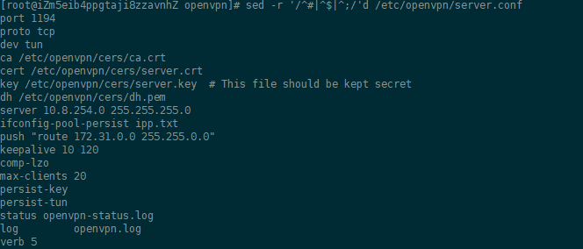

9、启动openvpn

10、开启IPV4_FORWARD功能。

立即生效

11、配置防火墙。

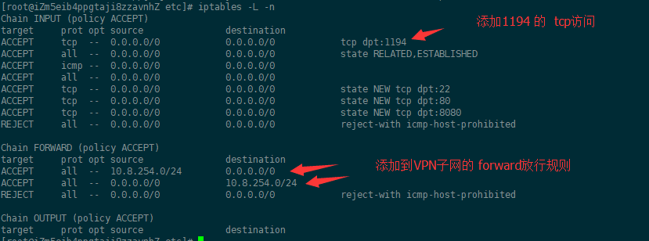

命令如下

保存iptables-save

12、放行阿里云安全组策略1194端口的访问。

13、配置客户端，测试访问。

在WINDOWS上面安装openvpn客户端软件。

默认配置文件在下面的config目录。



将上面生成的 houruquan123客户端所需要的证书和key复制到config文件下面。
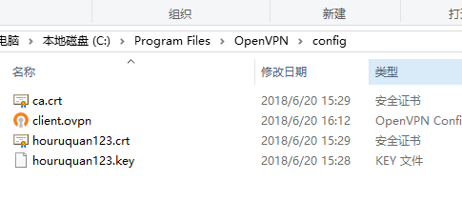

从以下目录， 复制一份客户端配置文件到config文件夹下面。

编辑config文件夹下面的client.ovpn

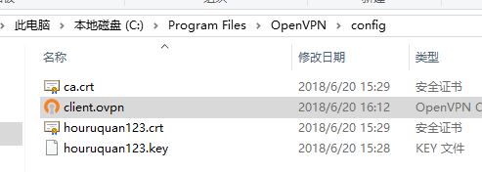

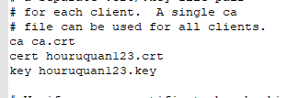

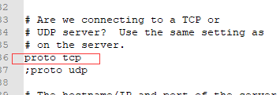

其他保持默认即可。

尝试连接。

点击右下角图标，进行连接。

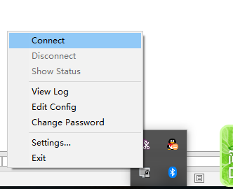

出现以下提示代表连接成功。
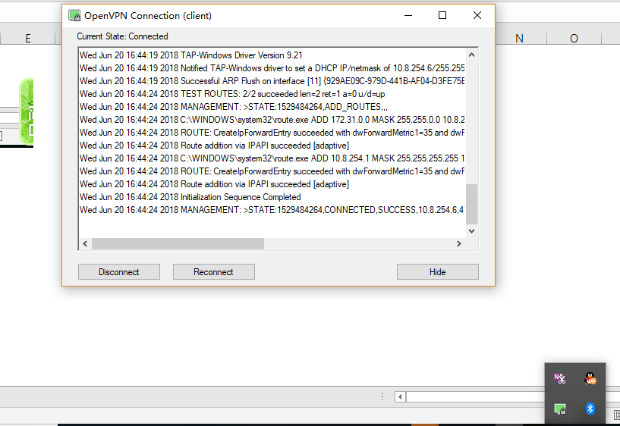

网络测试，使用阿里云服务器内网地址测试。

